AI Tour Request
Project Name | SMART TRAVEL PLATFORM |  |  |  |  | Sprint | Sprint 3
Module Code | AI TOUR REQUEST |  | Phụ trách | Tính |  | Độ khó | Khó
Triển khai | 18/04/2026 - 08/05/2026 |  |  |  |  | Thời gian test | Round 1: 09/05/2026 - 12/05/2026 | Round 2: 13/05/2026 - 15/05/2026
Module Name | Provider nhận thông báo AI Tour Request
Tổng quan vòng kiểm thử
Vòng kiểm thử | Hoàn thành | Lỗi | Chưa kiểm tra | Bị chặn | Tổng số test case
Round 1 | 11 | 0 | 0 | 0 | 11
Round 2 | 0 | 0 | 0 | 0 | 0
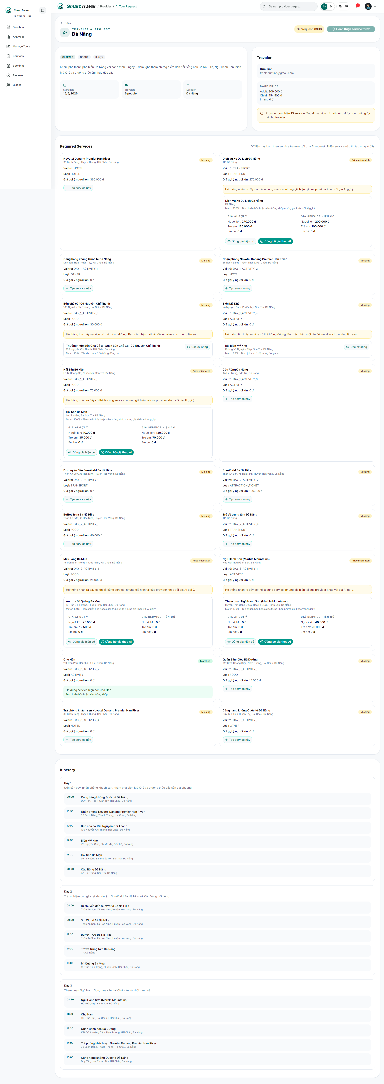

Danh sách test case
Test Case ID | Mô tả | Hành động | Điều kiện tiên quyết | Kết quả mong đợi | Kết quả thực tế | Trạng thái Vòng 1 | Ngày kiểm tra Vòng 1 | Người kiểm tra Vòng 1 | Trạng thái Vòng 2 | Ngày kiểm tra Vòng 2 | Người kiểm tra Vòng 2 | Chú thích
GUI TEST CASES
GUI-AI TOUR REQUEST-001 | Kiểm tra header request detail và countdown | 1. Mở AI request detail | Provider đã claim hoặc xem request | Header hiển thị traveler info, trạng thái request và countdown rõ ràng | Header hiển thị traveler info, trạng thái request và countdown rõ ràng | Passed | 09/05/2026 | Tính
GUI-AI TOUR REQUEST-002 | Kiểm tra danh sách required services | 1. Cuộn qua khối service | Request có service cần xử lý | Các item missing/match/price mismatch hiển thị riêng biệt, dễ nhìn | Các item missing/match/price mismatch hiển thị riêng biệt, dễ nhìn | Passed | 10/05/2026 | Tính
GUI-AI TOUR REQUEST-003 | Kiểm tra nút Use existing / Create service / sync price | 1. Quan sát từng item service | Có item ở nhiều trạng thái | Nút hành động đúng từng case và không chồng lấp | Nút hành động đúng từng case và không chồng lấp | Passed | 11/05/2026 | Tính
GUI-AI TOUR REQUEST-004 | Kiểm tra CTA Create Tour Proposal | 1. Quan sát cuối trang | Request detail đã tải | Nút proposal chỉ enable khi đủ điều kiện và có trạng thái loading khi bấm | Nút proposal chỉ enable khi đủ điều kiện và có trạng thái loading khi bấm | Passed | 12/05/2026 | Tính
FUNCTION TEST CASES
FUNC-AI TOUR REQUEST-001 | Provider mở request từ notification | 1. Bấm item trong bell dropdown | Có request PUBLISHED | Đi tới trang detail đúng request | Đi tới trang detail đúng request | Passed | 09/05/2026 | Tính
FUNC-AI TOUR REQUEST-002 | Request bị provider khác giữ sẽ báo đúng | 1. Provider B mở request đang bị A giữ | Request đang CLAIMED bởi A | Hiển thị thông báo request đang được giữ bởi provider khác | Hiển thị thông báo request đang được giữ bởi provider khác | Passed | 10/05/2026 | Tính
FUNC-AI TOUR REQUEST-003 | Provider hiện tại mở request mình đang giữ không bị báo sai | 1. Provider A mở lại request đang do mình giữ | Request đang CLAIMED bởi chính provider A | Trang detail mở bình thường | Trang detail mở bình thường | Passed | 11/05/2026 | Tính
FUNC-AI TOUR REQUEST-004 | Tạo service còn thiếu ngay trong request | 1. Bấm Tạo service này 2. Nhập form 3. Lưu | Request có service missing | Service tạo thành công và request refresh nền | Service tạo thành công và request refresh nền | Passed | 12/05/2026 | Tính
FUNC-AI TOUR REQUEST-005 | Match service tương đương và dùng existing | 1. Chọn Use existing | Hệ thống tìm thấy possible match | Xác nhận match thành công và lưu alias | Xác nhận match thành công và lưu alias | Passed | 09/05/2026 | Tính
FUNC-AI TOUR REQUEST-006 | Case lệch giá hiển thị quyết định rõ | 1. Chọn service possible match có price mismatch | Request có price mismatch | Hiển thị AI price / existing price và hành động xử lý | Hiển thị AI price / existing price và hành động xử lý | Passed | 10/05/2026 | Tính
FUNC-AI TOUR REQUEST-007 | Không tạo proposal khi còn missing service | 1. Bấm Create Tour Proposal khi chưa xử lý xong service | Còn item missing/price mismatch chưa xác nhận | API hoặc UI chặn tạo proposal | API hoặc UI chặn tạo proposal | Passed | 11/05/2026 | Tính

Tạo tracking link
Project Name | SMART TRAVEL PLATFORM |  |  |  |  | Sprint | Sprint 3
Module Code | TRACKING LINK |  | Phụ trách | Bảo |  | Độ khó | Trung bình
Triển khai | 18/04/2026 - 08/05/2026 |  |  |  |  | Thời gian test | Round 1: 09/05/2026 - 12/05/2026 | Round 2: 13/05/2026 - 15/05/2026
Module Name | Tạo tracking link
Tổng quan vòng kiểm thử
Vòng kiểm thử | Hoàn thành | Lỗi | Chưa kiểm tra | Bị chặn | Tổng số test case
Round 1 | 8 | 0 | 0 | 0 | 8
Round 2 | 0 | 0 | 0 | 0 | 0
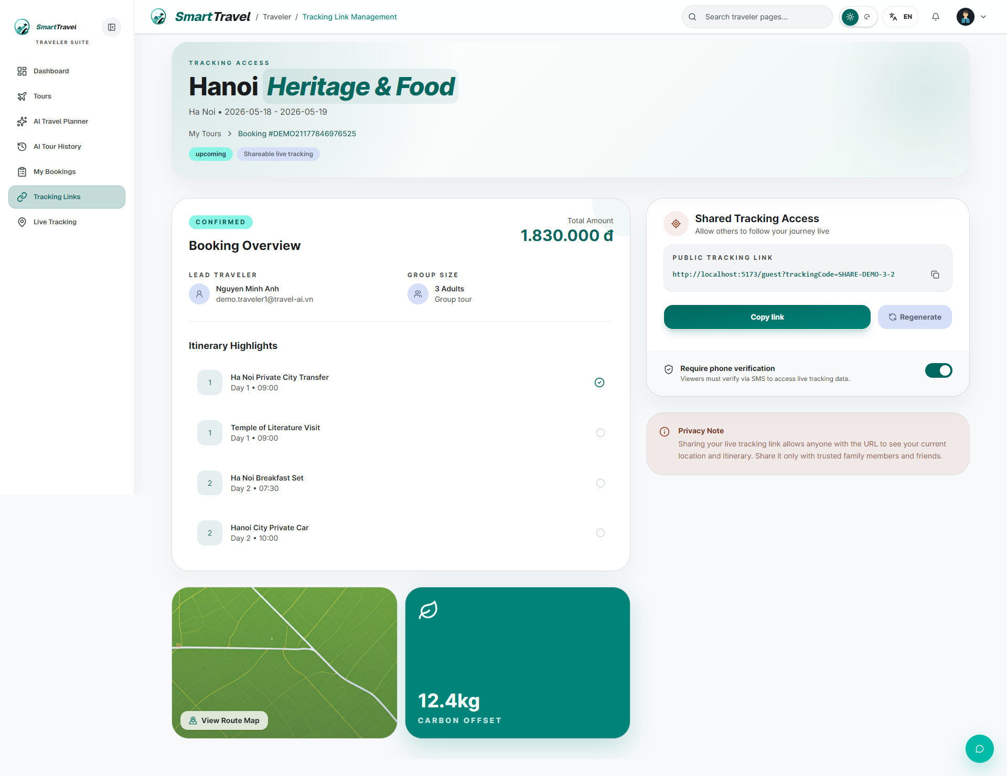

Danh sách te+A9:M20st case
Test Case ID | Mô tả | Hành động | Điều kiện tiên quyết | Kết quả mong đợi | Kết quả thực tế | Trạng thái Vòng 1 | Ngày kiểm tra Vòng 1 | Người kiểm tra Vòng 1 | Trạng thái Vòng 2 | Ngày kiểm tra Vòng 2 | Người kiểm tra Vòng 2 | Chú thích
GUI TEST CASES
GUI-TRACKING LINK-001 | Kiểm tra card/link tracking của traveler | 1. Mở tracking management | Traveler có booking CONFIRMED | Mỗi card có tracking code, link, QR/action rõ ràng | Mỗi card có tracking code, link, QR/action rõ ràng | Passed | 09/05/2026 | Bảo
GUI-TRACKING LINK-002 | Kiểm tra badge trạng thái khả dụng của link | 1. Quan sát card tracking | Có link còn hiệu lực | Badge active/private/public hiển thị hợp lý | Badge active/private/public hiển thị hợp lý | Passed | 10/05/2026 | Bảo
GUI-TRACKING LINK-003 | Kiểm tra khu vực copy/regenerate action | 1. Bấm các action trên card | Card tracking đang hiển thị | Nút thao tác phản hồi trực quan, không vỡ layout | Nút thao tác phản hồi trực quan, không vỡ layout | Passed | 11/05/2026 | Bảo
FUNCTION TEST CASES
FUNC-TRACKING LINK-001 | Chỉ booking CONFIRMED mới xuất hiện | 1. Mở trang tracking management | Traveler có booking nhiều trạng thái | Chỉ booking đủ điều kiện tracking hiển thị | Chỉ booking đủ điều kiện tracking hiển thị | Passed | 12/05/2026 | Bảo
FUNC-TRACKING LINK-002 | Regenerate tracking link thành công | 1. Bấm regenerate link | Booking hợp lệ | Tracking code mới được tạo | Tracking code mới được tạo | Passed | 09/05/2026 | Bảo
FUNC-TRACKING LINK-003 | Copy link hoạt động đúng | 1. Bấm copy link | Có tracking code | Link được copy thành công | Link được copy thành công | Passed | 10/05/2026 | Bảo
FUNC-TRACKING LINK-004 | QR/link mở đúng public tracking | 1. Mở link public từ tracking management | Tracking code hợp lệ | Đi tới đúng trang public tracking | Đi tới đúng trang public tracking | Passed | 11/05/2026 | Bảo
FUNC-TRACKING LINK-005 | Booking COMPLETED không còn tracking hiệu lực | 1. Hoàn tất booking 2. Mở lại link | Booking đã COMPLETED | Link hết hiệu lực | Link hết hiệu lực | Passed | 12/05/2026 | Bảo

Theo dõi tour
Project Name | SMART TRAVEL PLATFORM |  |  |  |  | Sprint | Sprint 3
Module Code | TOUR TRACKING |  | Phụ trách | Tính |  | Độ khó | Khó
Triển khai | 18/04/2026 - 08/05/2026 |  |  |  |  | Thời gian test | Round 1: 09/05/2026 - 12/05/2026 | Round 2: 13/05/2026 - 15/05/2026
Module Name | Theo dõi tour của traveler
Tổng quan vòng kiểm thử
Vòng kiểm thử | Hoàn thành | Lỗi | Chưa kiểm tra | Bị chặn | Tổng số test case
Round 1 | 9 | 0 | 0 | 0 | 9
Round 2 | 0 | 0 | 0 | 0 | 0
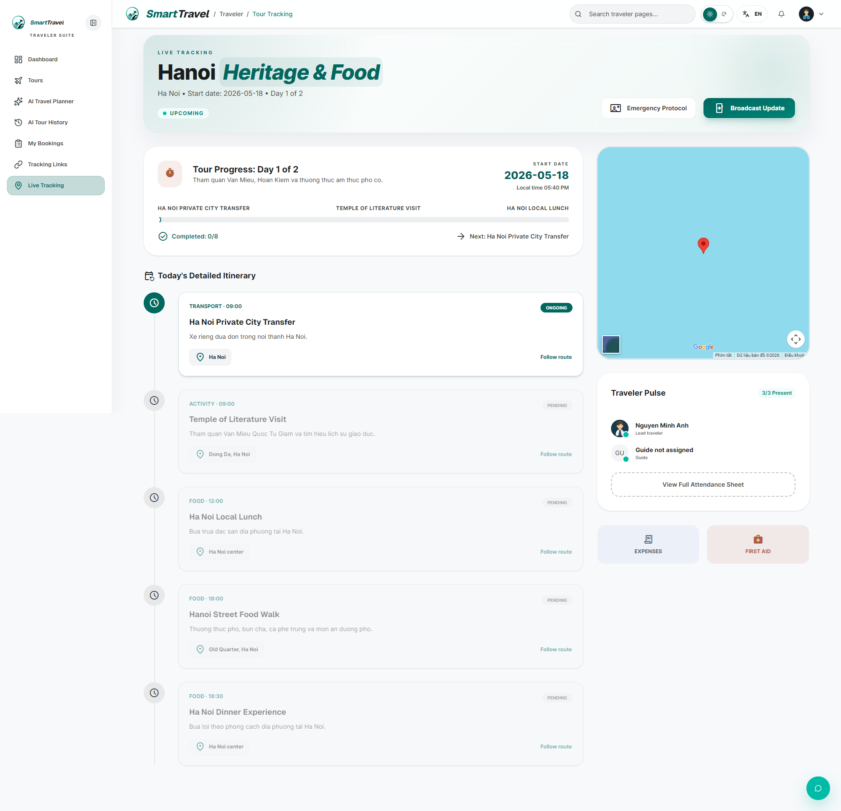

Danh sách test case
Test Case ID | Mô tả | Hành động | Điều kiện tiên quyết | Kết quả mong đợi | Kết quả thực tế | Trạng thái Vòng 1 | Ngày kiểm tra Vòng 1 | Người kiểm tra Vòng 1 | Trạng thái Vòng 2 | Ngày kiểm tra Vòng 2 | Người kiểm tra Vòng 2 | Chú thích
GUI TEST CASES
GUI-TOUR TRACKING-001 | Kiểm tra tổng quan tracking và start date | 1. Mở tour tracking | Booking có tracking | Header/overview hiển thị tour name, start date và status rõ ràng | Header/overview hiển thị tour name, start date và status rõ ràng | Passed | 09/05/2026 | Tính
GUI-TOUR TRACKING-002 | Kiểm tra timeline itinerary section | 1. Cuộn timeline | Có itinerary tracking | Các mốc thời gian, trạng thái và note hiển thị đúng trật tự | Các mốc thời gian, trạng thái và note hiển thị đúng trật tự | Passed | 10/05/2026 | Tính
GUI-TOUR TRACKING-003 | Kiểm tra map section trong traveler tracking | 1. Quan sát map | Có dữ liệu vị trí | Map render đủ khung nhìn, không có control che nội dung | Map render đủ khung nhìn, không có control che nội dung | Passed | 11/05/2026 | Tính
GUI-TOUR TRACKING-004 | Kiểm tra style card theo trạng thái | 1. So sánh item pending/in progress/complete | Timeline có đủ trạng thái | Visual phân biệt rõ giữa các trạng thái | Visual phân biệt rõ giữa các trạng thái | Passed | 12/05/2026 | Tính
FUNCTION TEST CASES
FUNC-TOUR TRACKING-001 | Hiển thị start date của tour | 1. Mở tour tracking | Booking có schedule | Ngày bắt đầu hiển thị đúng | Ngày bắt đầu hiển thị đúng | Passed | 09/05/2026 | Tính
FUNC-TOUR TRACKING-002 | Map hiển thị đúng dữ liệu mock/google map | 1. Mở map section | Tracking có location data | Map render đúng, không có button che map | Map render đúng, không có button che map | Passed | 10/05/2026 | Tính
FUNC-TOUR TRACKING-003 | Timeline phản ánh trạng thái guide cập nhật | 1. Guide mark done một điểm 2. Refresh tour tracking | Có guide live tracking hoạt động | Timeline cập nhật trạng thái hoàn thành | Timeline cập nhật trạng thái hoàn thành | Passed | 11/05/2026 | Tính
FUNC-TOUR TRACKING-004 | Card PENDING và COMPLETE có nền mờ | 1. Quan sát timeline nhiều trạng thái | Có item pending/complete | Background mờ đúng thiết kế | Background mờ đúng thiết kế | Passed | 12/05/2026 | Tính
FUNC-TOUR TRACKING-005 | Tracking không mở được khi booking không ở CONFIRMED/COMPLETED phù hợp | 1. Mở tracking với booking không hợp lệ | Booking không đủ điều kiện | Hệ thống chặn hoặc báo phù hợp | Hệ thống chặn hoặc báo phù hợp | Passed | 09/05/2026 | Tính

Tracking công khai
Project Name | VOYAGER AI TRAVEL PLATFORM |  |  |  |  | Sprint | Sprint 3
Module Code | TRACKING CÔNG KHAI |  | Phụ trách | Tính |  | Độ khó | Khó
Triển khai | 18/04/2026 - 08/05/2026 |  |  |  |  | Thời gian test | Round 1: 09/05/2026 - 12/05/2026 | Round 2: 13/05/2026 - 15/05/2026
Module Name | Theo dõi tour qua tracking link
Tổng quan vòng kiểm thử
Vòng kiểm thử | Hoàn thành | Lỗi | Chưa kiểm tra | Bị chặn | Tổng số test case
Round 1 | 9 | 0 | 0 | 0 | 9
Round 2 | 0 | 0 | 0 | 0 | 0
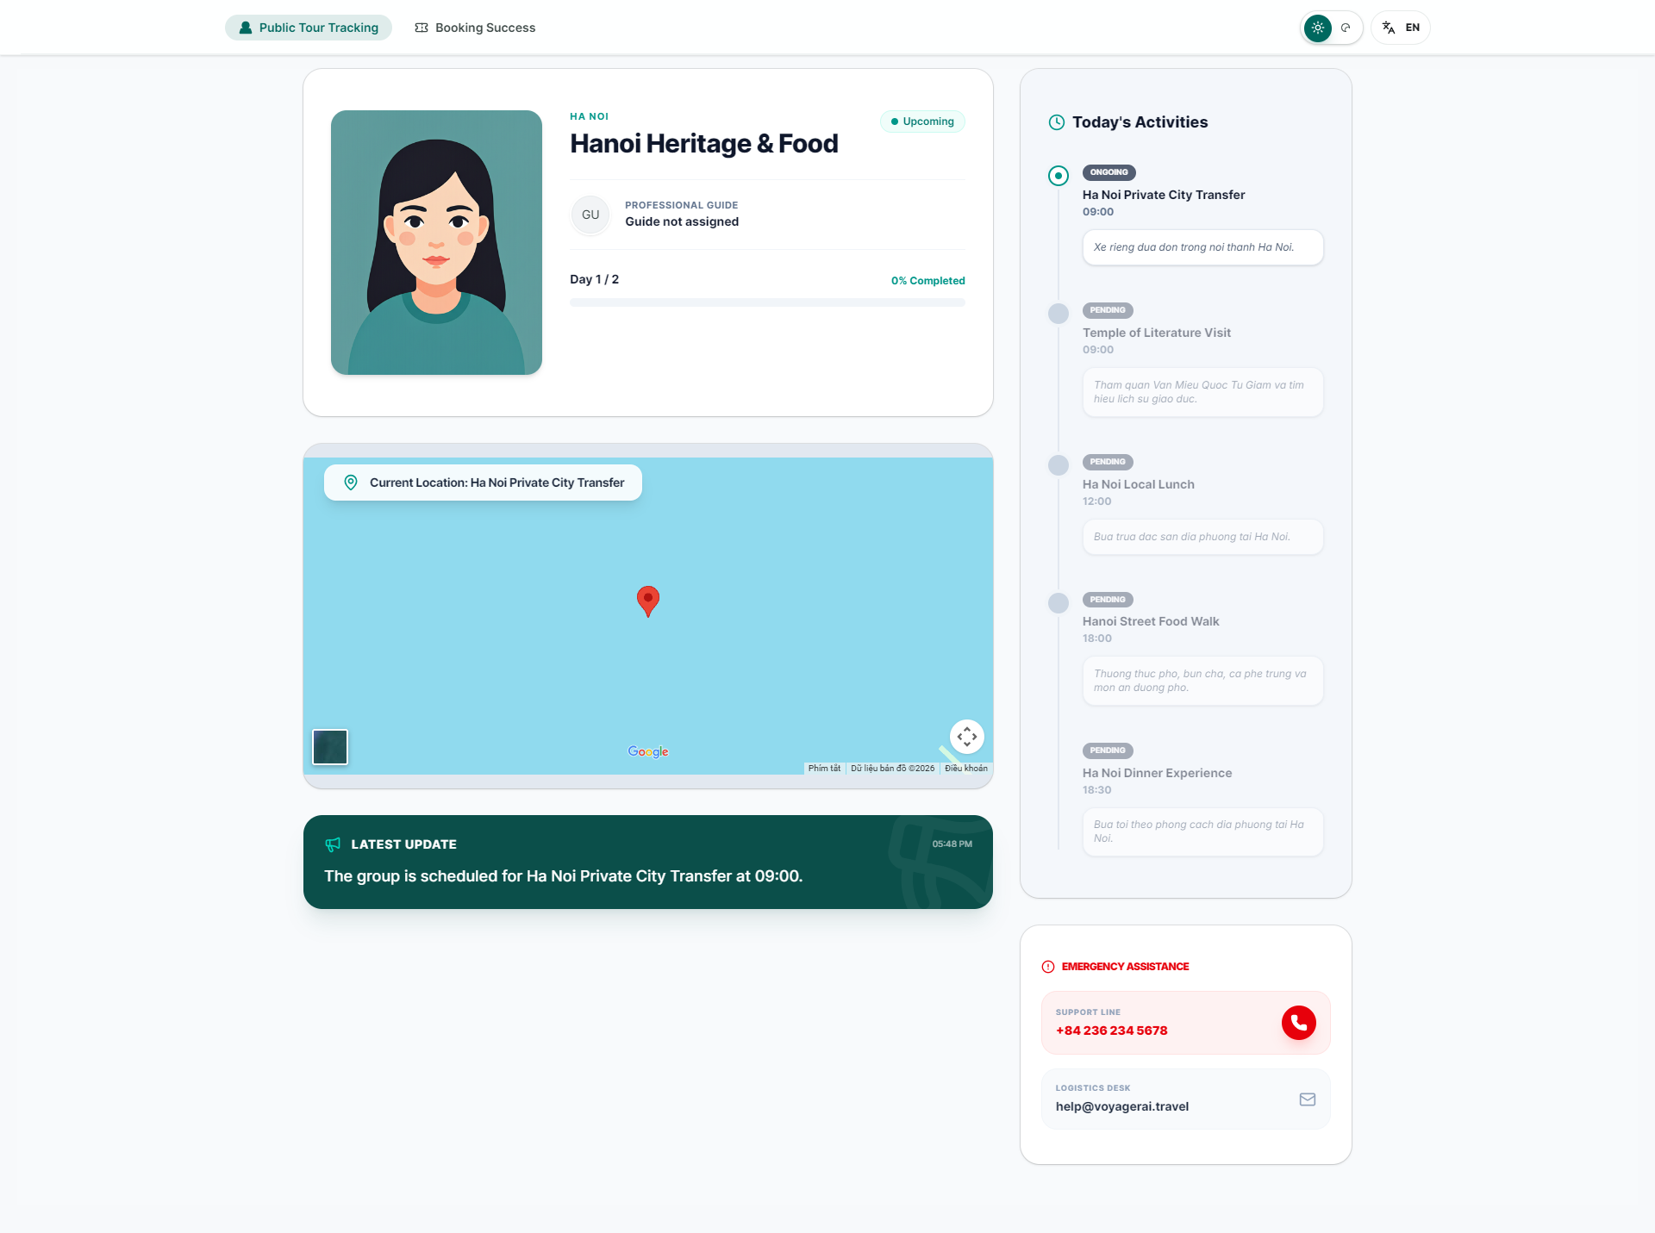

Danh sách test case
Test Case ID | Mô tả | Hành động | Điều kiện tiên quyết | Kết quả mong đợi | Kết quả thực tế | Trạng thái Vòng 1 | Ngày kiểm tra Vòng 1 | Người kiểm tra Vòng 1 | Trạng thái Vòng 2 | Ngày kiểm tra Vòng 2 | Người kiểm tra Vòng 2 | Chú thích
GUI TEST CASES
GUI-TRACKING CÔNG KHAI-001 | Kiểm tra hero card public tracking | 1. Mở public tracking | Có trackingCode hợp lệ | Hero card hiển thị tên tour, trạng thái và update gần nhất rõ ràng | Hero card hiển thị tên tour, trạng thái và update gần nhất rõ ràng | Passed | 09/05/2026 | Tính
GUI-TRACKING CÔNG KHAI-002 | Kiểm tra latest update banner | 1. Quan sát banner đầu trang | Có dữ liệu cập nhật | Banner hiển thị gọn, không che phần map | Banner hiển thị gọn, không che phần map | Passed | 10/05/2026 | Tính
GUI-TRACKING CÔNG KHAI-003 | Kiểm tra activity timeline public | 1. Cuộn timeline | Public tracking đã tải | Các mốc hoàn thành/chưa hoàn thành hiển thị dễ theo dõi | Các mốc hoàn thành/chưa hoàn thành hiển thị dễ theo dõi | Passed | 11/05/2026 | Tính
GUI-TRACKING CÔNG KHAI-004 | Kiểm tra trạng thái expired của guest page | 1. Mở tracking code hết hạn | Code không còn hiệu lực | Trang hiển thị expired state rõ ràng, không lộ dữ liệu thừa | Trang hiển thị expired state rõ ràng, không lộ dữ liệu thừa | Passed | 12/05/2026 | Tính
FUNCTION TEST CASES
FUNC-TRACKING CÔNG KHAI-001 | Guest vào public tracking không cần đăng nhập | 1. Mở /guest với trackingCode hợp lệ | Có tracking code hợp lệ | Xem được dữ liệu công khai không cần token | Xem được dữ liệu công khai không cần token | Passed | 09/05/2026 | Tính
FUNC-TRACKING CÔNG KHAI-002 | Timeline public cập nhật sau guide mark done | 1. Guide mark done 2. Refresh public page | Cùng booking tracking | Timeline public cập nhật đúng | Timeline public cập nhật đúng | Passed | 10/05/2026 | Tính
FUNC-TRACKING CÔNG KHAI-003 | Khi booking COMPLETED thì tracking hết hiệu lực | 1. Chuyển booking COMPLETED 2. Mở lại public tracking | Tracking code cũ | Trang báo expired/invalid | Trang báo expired/invalid | Passed | 11/05/2026 | Tính
FUNC-TRACKING CÔNG KHAI-004 | Header tab giữ được tracking code | 1. Chuyển qua lại tab guest | URL có trackingCode | trackingCode vẫn được giữ | trackingCode vẫn được giữ | Passed | 12/05/2026 | Tính
FUNC-TRACKING CÔNG KHAI-005 | Map public không có button che nội dung | 1. Mở map | Public map đã render | Các nút che map đã bị loại bỏ | Các nút che map đã bị loại bỏ | Passed | 09/05/2026 | Tính

Booking success
Project Name | SMART TRAVEL PLATFORM |  |  |  |  | Sprint | Sprint 3
Module Code | BOOKING SUCCESS |  | Phụ trách | Trí |  | Độ khó | Trung bình
Triển khai | 18/04/2026 - 08/05/2026 |  |  |  |  | Thời gian test | Round 1: 09/05/2026 - 12/05/2026 | Round 2: 13/05/2026 - 15/05/2026
Module Name | Booking success
Tổng quan vòng kiểm thử
Vòng kiểm thử | Hoàn thành | Lỗi | Chưa kiểm tra | Bị chặn | Tổng số test case
Round 1 | 8 | 0 | 0 | 0 | 8
Round 2 | 0 | 0 | 0 | 0 | 0
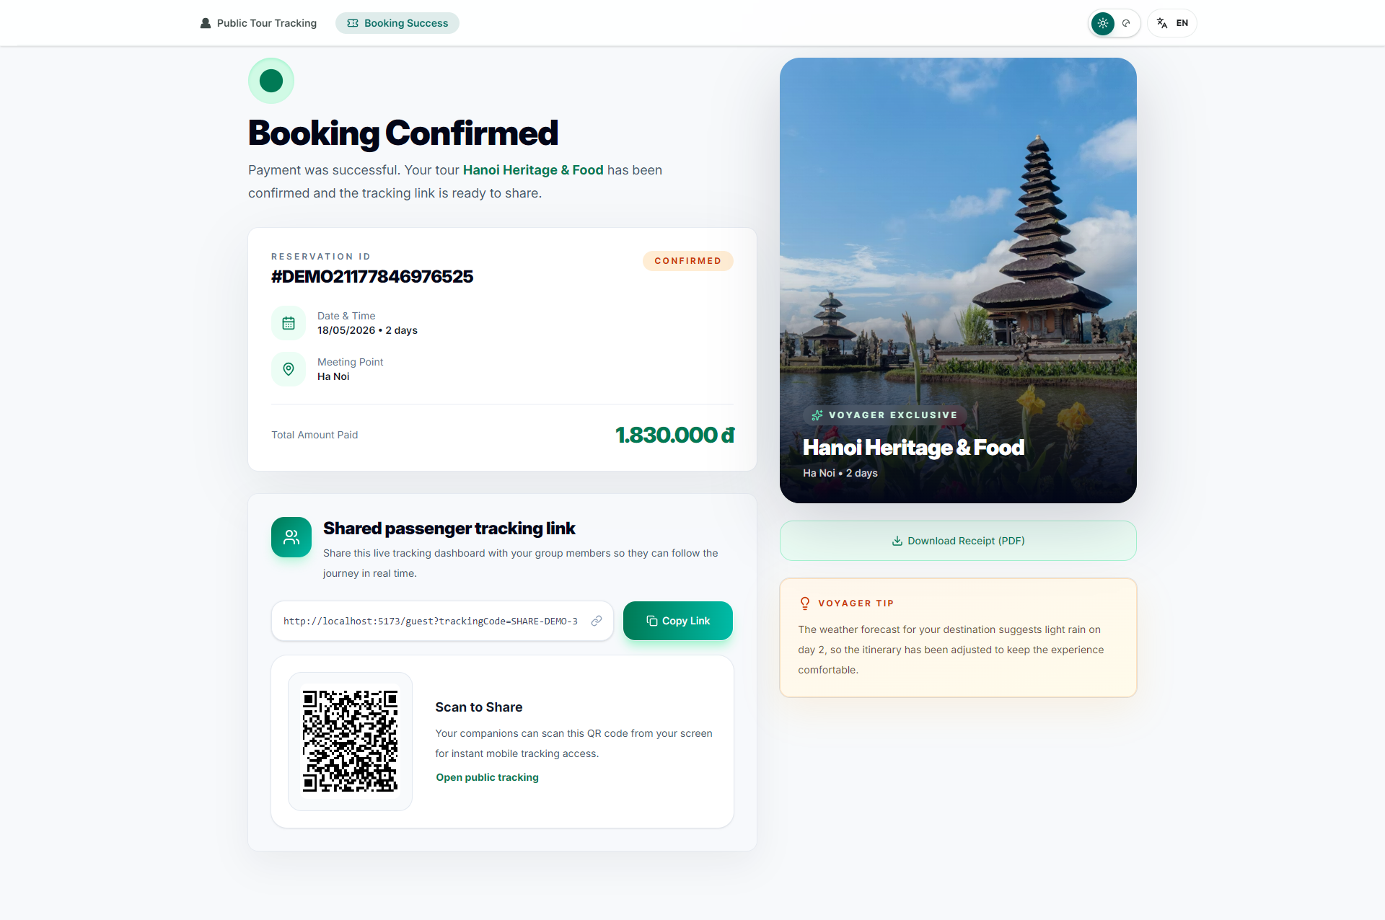

Danh sách test case
Test Case ID | Mô tả | Hành động | Điều kiện tiên quyết | Kết quả mong đợi | Kết quả thực tế | Trạng thái Vòng 1 | Ngày kiểm tra Vòng 1 | Người kiểm tra Vòng 1 | Trạng thái Vòng 2 | Ngày kiểm tra Vòng 2 | Người kiểm tra Vòng 2 | Chú thích
GUI TEST CASES
GUI-BOOKING SUCCESS-001 | Kiểm tra confirmation card của booking success | 1. Mở booking success | Booking đã PAID | Card xác nhận hiển thị icon, trạng thái thành công và thông tin chính rõ ràng | Card xác nhận hiển thị icon, trạng thái thành công và thông tin chính rõ ràng | Passed | 09/05/2026 | Trí
GUI-BOOKING SUCCESS-002 | Kiểm tra details card và sidebar | 1. Quan sát bố cục trang | Booking success đã tải | Detail card, sidebar và tracking card sắp xếp cân đối | Detail card, sidebar và tracking card sắp xếp cân đối | Passed | 10/05/2026 | Trí
GUI-BOOKING SUCCESS-003 | Kiểm tra khối QR + link chia sẻ | 1. Quan sát vùng tracking card | Có tracking code | QR, input link, nút copy/open hiển thị đầy đủ, dễ thao tác | QR, input link, nút copy/open hiển thị đầy đủ, dễ thao tác | Passed | 11/05/2026 | Trí
FUNCTION TEST CASES
FUNC-BOOKING SUCCESS-001 | Hiển thị đúng tour/số khách/tổng tiền | 1. Mở booking success của orderCode hợp lệ | Booking đã PAID | Thông tin render đúng | Thông tin render đúng | Passed | 12/05/2026 | Trí
FUNC-BOOKING SUCCESS-002 | Hiển thị tracking link và QR đúng | 1. Mở booking success | Booking có tracking code | Link và QR khớp đúng URL public tracking | Link và QR khớp đúng URL public tracking | Passed | 09/05/2026 | Trí
FUNC-BOOKING SUCCESS-003 | Copy link thành công | 1. Bấm Copy Link | Có tracking URL | Clipboard nhận đúng link | Clipboard nhận đúng link | Passed | 10/05/2026 | Trí
FUNC-BOOKING SUCCESS-004 | Open public tracking từ success page | 1. Bấm Open public tracking | Tracking còn hiệu lực | Đi tới public tracking | Đi tới public tracking | Passed | 11/05/2026 | Trí
FUNC-BOOKING SUCCESS-005 | Tab header guest giữ tracking code khi chuyển trang | 1. Chuyển tab trên header guest | Đang ở booking success có code | Không mất trackingCode | Không mất trackingCode | Passed | 12/05/2026 | Trí

Live tour tracking
Project Name | VOYAGER AI TRAVEL PLATFORM |  |  |  |  | Sprint | Sprint 3
Module Code | LIVE TOUR TRACKING |  | Phụ trách | Thành |  | Độ khó | Khó
Triển khai | 18/04/2026 - 08/05/2026 |  |  |  |  | Thời gian test | Round 1: 09/05/2026 - 12/05/2026 | Round 2: 13/05/2026 - 15/05/2026
Module Name | Live tour tracking
Tổng quan vòng kiểm thử
Vòng kiểm thử | Hoàn thành | Lỗi | Chưa kiểm tra | Bị chặn | Tổng số test case
Round 1 | 10 | 0 | 0 | 0 | 10
Round 2 | 0 | 0 | 0 | 0 | 0
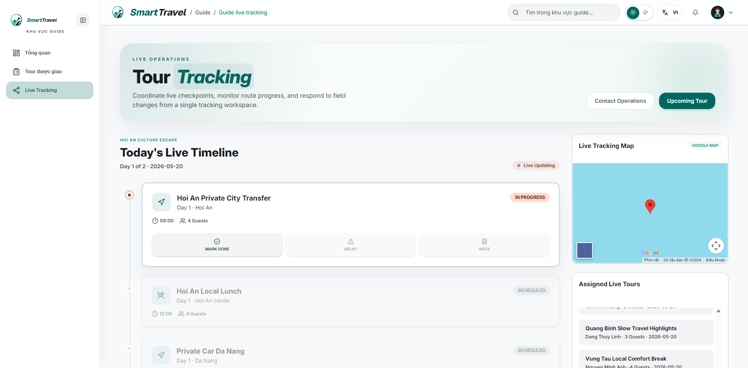

Danh sách test case
Test Case ID | Mô tả | Hành động | Điều kiện tiên quyết | Kết quả mong đợi | Kết quả thực tế | Trạng thái Vòng 1 | Ngày kiểm tra Vòng 1 | Người kiểm tra Vòng 1 | Trạng thái Vòng 2 | Ngày kiểm tra Vòng 2 | Người kiểm tra Vòng 2 | Chú thích
GUI TEST CASES
GUI-LIVE TOUR TRACKING-001 | Kiểm tra layout sidebar + timeline live tracking | 1. Mở guide live tracking | Guide có tour đang diễn ra | Sidebar, timeline và footer actions hiển thị rõ ràng | Sidebar, timeline và footer actions hiển thị rõ ràng | Passed | 09/05/2026 | Thành
GUI-LIVE TOUR TRACKING-002 | Kiểm tra visual state của nút Start/Mark done/Delay/Note | 1. Quan sát một item timeline | Timeline đã tải | Các nút action enable/disable đúng theo trạng thái điểm dừng | Các nút action enable/disable đúng theo trạng thái điểm dừng | Passed | 10/05/2026 | Thành
GUI-LIVE TOUR TRACKING-003 | Kiểm tra card timeline đang in-progress | 1. Chọn item đang chạy | Có item IN_PROGRESS | Badge, màu nền và icon phản ánh đúng trạng thái | Badge, màu nền và icon phản ánh đúng trạng thái | Passed | 11/05/2026 | Thành
GUI-LIVE TOUR TRACKING-004 | Kiểm tra item pending/complete bị làm mờ | 1. Quan sát nhiều item | Timeline có pending và complete | Hai trạng thái này mờ hơn item hiện tại nhưng vẫn đọc được | Hai trạng thái này mờ hơn item hiện tại nhưng vẫn đọc được | Passed | 12/05/2026 | Thành
FUNCTION TEST CASES
FUNC-LIVE TOUR TRACKING-001 | Guide xem được live tours được phân công | 1. Đăng nhập guide 2. Mở live tour tracking | Guide có tour được phân công | Danh sách live tours hiển thị đúng | Danh sách live tours hiển thị đúng | Passed | 09/05/2026 | Thành
FUNC-LIVE TOUR TRACKING-002 | Nút Start chuyển trạng thái sang IN_PROGRESS | 1. Bấm Start ở item pending | Có item pending | Item chuyển IN_PROGRESS | Item chuyển IN_PROGRESS | Passed | 10/05/2026 | Thành
FUNC-LIVE TOUR TRACKING-003 | Mark done hoàn tất điểm dừng | 1. Bấm Mark done | Item đang IN_PROGRESS | Item chuyển COMPLETE | Item chuyển COMPLETE | Passed | 11/05/2026 | Thành
FUNC-LIVE TOUR TRACKING-004 | Hoàn tất hết item sẽ chuyển booking COMPLETED | 1. Mark done toàn bộ timeline | Đang ở điểm cuối cùng | Booking tự chuyển COMPLETED | Booking tự chuyển COMPLETED | Passed | 12/05/2026 | Thành
FUNC-LIVE TOUR TRACKING-005 | Traveler/public tracking cập nhật theo tiến độ mới | 1. Guide cập nhật timeline 2. Kiểm tra trang traveler/public | Cùng booking tracking | Các trang kia phản ánh đúng trạng thái | Các trang kia phản ánh đúng trạng thái | Passed | 09/05/2026 | Thành
FUNC-LIVE TOUR TRACKING-006 | Card pending/complete có nền mờ đúng thiết kế | 1. Quan sát timeline | Có nhiều trạng thái | UI phản ánh rõ pending, in-progress, complete | UI phản ánh rõ pending, in-progress, complete | Passed | 10/05/2026 | Thành

Tour được phân công
Project Name | SMART TRAVEL PLATFORM |  |  |  |  | Sprint | Sprint 3
Module Code | TOUR ĐƯỢC PHÂN CÔNG |  | Phụ trách | Ngọc |  | Độ khó | Trung bình
Triển khai | 18/04/2026 - 08/05/2026 |  |  |  |  | Thời gian test | Round 1: 09/05/2026 - 12/05/2026 | Round 2: 13/05/2026 - 15/05/2026
Module Name | Xem tour được phân công
Tổng quan vòng kiểm thử
Vòng kiểm thử | Hoàn thành | Lỗi | Chưa kiểm tra | Bị chặn | Tổng số test case
Round 1 | 7 | 0 | 0 | 0 | 7
Round 2 | 0 | 0 | 0 | 0 | 0
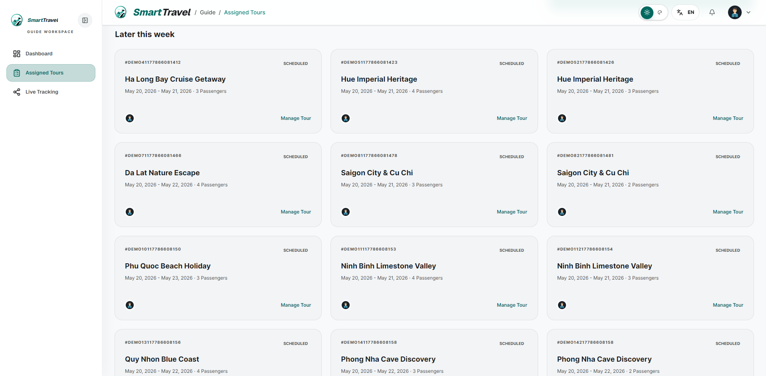

Danh sách test case
Test Case ID | Mô tả | Hành động | Điều kiện tiên quyết | Kết quả mong đợi | Kết quả thực tế | Trạng thái Vòng 1 | Ngày kiểm tra Vòng 1 | Người kiểm tra Vòng 1 | Trạng thái Vòng 2 | Ngày kiểm tra Vòng 2 | Người kiểm tra Vòng 2 | Chú thích
GUI TEST CASES
GUI-TOUR ĐƯỢC PHÂN CÔNG-001 | Kiểm tra card/list assigned tours | 1. Mở assigned tours | Guide có dữ liệu tour | Card hiển thị tour name, ngày đi, số khách, trạng thái và CTA rõ ràng | Card hiển thị tour name, ngày đi, số khách, trạng thái và CTA rõ ràng | Passed | 09/05/2026 | Ngọc
GUI-TOUR ĐƯỢC PHÂN CÔNG-002 | Kiểm tra phân biệt tour sắp tới/đang diễn ra | 1. Quan sát nhiều card | Có nhiều trạng thái tour | Badge trạng thái giúp nhận diện nhanh | Badge trạng thái giúp nhận diện nhanh | Passed | 10/05/2026 | Ngọc
GUI-TOUR ĐƯỢC PHÂN CÔNG-003 | Kiểm tra empty state của assigned tours | 1. Mở bằng guide chưa có tour | Không có dữ liệu | Hiển thị empty state phù hợp | Hiển thị empty state phù hợp | Passed | 11/05/2026 | Ngọc
FUNCTION TEST CASES
FUNC-TOUR ĐƯỢC PHÂN CÔNG-001 | Guide xem danh sách tour được phân công | 1. Đăng nhập guide 2. Mở assigned tours | Guide có tour | Danh sách tour hiển thị đúng | Danh sách tour hiển thị đúng | Passed | 12/05/2026 | Ngọc
FUNC-TOUR ĐƯỢC PHÂN CÔNG-002 | Thông tin guide/schedule trên card đúng | 1. Xem chi tiết card tour | Có assigned tours | Ngày đi, tour name, traveler count hiển thị đúng | Ngày đi, tour name, traveler count hiển thị đúng | Passed | 09/05/2026 | Ngọc
FUNC-TOUR ĐƯỢC PHÂN CÔNG-003 | Chỉ tour của guide hiện tại được hiển thị | 1. So sánh với guide khác | Có dữ liệu nhiều guide | Guide không thấy tour của người khác | Guide không thấy tour của người khác | Passed | 10/05/2026 | Ngọc
FUNC-TOUR ĐƯỢC PHÂN CÔNG-004 | Điều hướng từ assigned tours sang live tracking | 1. Bấm action phù hợp trên card | Tour đang CONFIRMED | Đi tới live tracking đúng tour | Đi tới live tracking đúng tour | Passed | 11/05/2026 | Ngọc

Đánh giá tour và guide
Project Name | SMART TRAVEL PLATFORM |  |  |  |  | Sprint | Sprint 3
Module Code | ĐÁNH GIÁ TOUR |  | Phụ trách | Ngọc |  | Độ khó | Trung bình
Triển khai | 18/04/2026 - 08/05/2026 |  |  |  |  | Thời gian test | Round 1: 09/05/2026 - 12/05/2026 | Round 2: 13/05/2026 - 15/05/2026
Module Name | Đánh giá tour và guide
Tổng quan vòng kiểm thử
Vòng kiểm thử | Hoàn thành | Lỗi | Chưa kiểm tra | Bị chặn | Tổng số test case
Round 1 | 9 | 0 | 0 | 0 | 9
Round 2 | 0 | 0 | 0 | 0 | 0
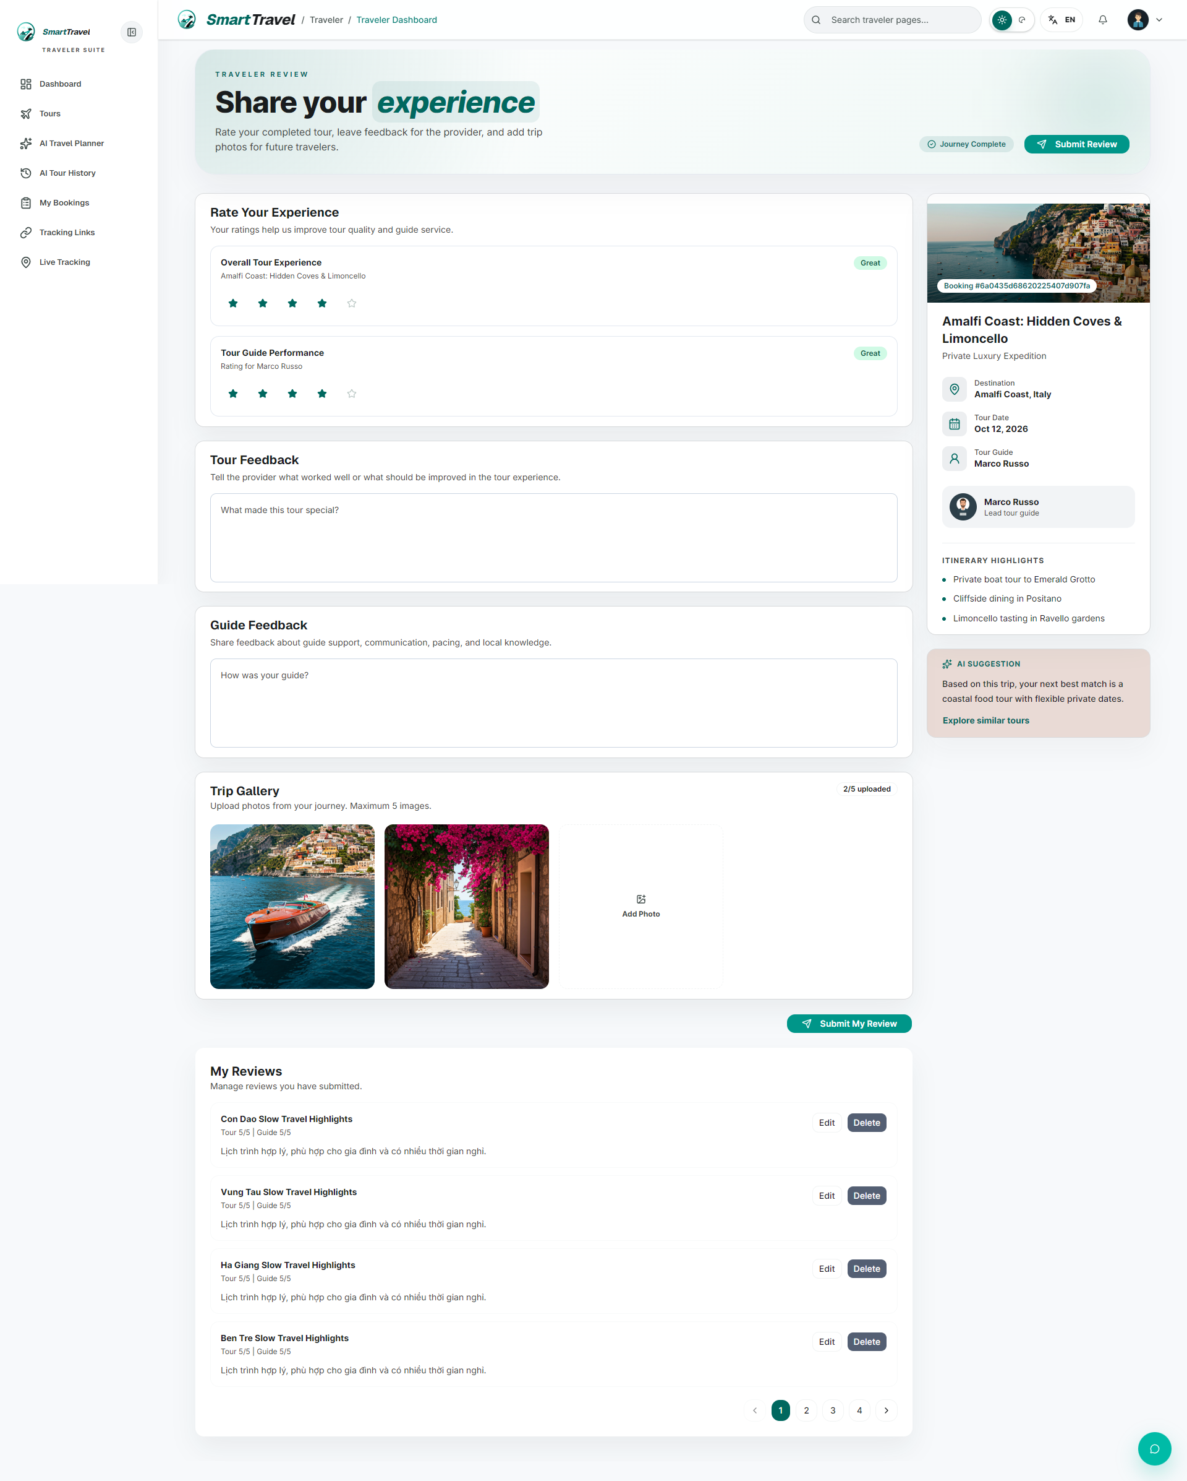

Danh sách test case
Test Case ID | Mô tả | Hành động | Điều kiện tiên quyết | Kết quả mong đợi | Kết quả thực tế | Trạng thái Vòng 1 | Ngày kiểm tra Vòng 1 | Người kiểm tra Vòng 1 | Trạng thái Vòng 2 | Ngày kiểm tra Vòng 2 | Người kiểm tra Vòng 2 | Chú thích
GUI TEST CASES
GUI-ĐÁNH GIÁ TOUR-001 | Kiểm tra form review và rating controls | 1. Mở trang review | Booking đủ điều kiện review | Star rating, textarea và card gợi ý hiển thị đủ | Star rating, textarea và card gợi ý hiển thị đủ | Passed | 09/05/2026 | Ngọc
GUI-ĐÁNH GIÁ TOUR-002 | Kiểm tra tour summary card | 1. Quan sát phần summary | Trang review đã tải | Tên tour, guide, ngày đi và ảnh hiển thị đúng | Tên tour, guide, ngày đi và ảnh hiển thị đúng | Passed | 10/05/2026 | Ngọc
GUI-ĐÁNH GIÁ TOUR-003 | Kiểm tra trạng thái submit form review | 1. Điền review 2. Submit | Form hợp lệ | Nút submit loading đúng và không cho bấm lặp | Nút submit loading đúng và không cho bấm lặp | Passed | 11/05/2026 | Ngọc
GUI-ĐÁNH GIÁ TOUR-004 | Kiểm tra hiển thị validate khi thiếu rating/nội dung | 1. Submit form thiếu dữ liệu | Trang review đã mở | Validate hiển thị ở đúng vị trí | Validate hiển thị ở đúng vị trí | Passed | 12/05/2026 | Ngọc
FUNCTION TEST CASES
FUNC-ĐÁNH GIÁ TOUR-001 | Chỉ booking COMPLETED mới truy cập review hợp lệ | 1. Mở review từ booking khác trạng thái | Có booking CONFIRMED và COMPLETED | Chỉ booking COMPLETED cho phép review | Chỉ booking COMPLETED cho phép review | Passed | 09/05/2026 | Ngọc
FUNC-ĐÁNH GIÁ TOUR-002 | Gửi review tour + guide thành công | 1. Chọn rating 2. Nhập nội dung 3. Submit | Booking COMPLETED chưa review | Review lưu thành công | Review lưu thành công | Passed | 10/05/2026 | Ngọc
FUNC-ĐÁNH GIÁ TOUR-003 | Không cho review lần hai cùng booking | 1. Review xong 2. Mở lại form | Booking đã có review | Hệ thống chặn review trùng | Hệ thống chặn review trùng | Passed | 11/05/2026 | Ngọc
FUNC-ĐÁNH GIÁ TOUR-004 | Hiển thị summary card đúng dữ liệu booking | 1. Mở trang review | Booking hợp lệ | Tour summary card đúng dữ liệu | Tour summary card đúng dữ liệu | Passed | 12/05/2026 | Ngọc
FUNC-ĐÁNH GIÁ TOUR-005 | Guide rating cập nhật sau khi review | 1. Submit review guide 2. Kiểm tra profile guide | Có review mới | Average rating được cập nhật | Average rating được cập nhật | Passed | 09/05/2026 | Ngọc

Dashboard admin
Project Name | SMART TRAVEL PLATFORM |  |  |  |  | Sprint | Sprint 3
Module Code | DASHBOARD ADMIN |  | Phụ trách | Ngọc |  | Độ khó | Trung bình
Triển khai | 18/04/2026 - 08/05/2026 |  |  |  |  | Thời gian test | Round 1: 09/05/2026 - 12/05/2026 | Round 2: 13/05/2026 - 15/05/2026
Module Name | Dashboard admin
Tổng quan vòng kiểm thử
Vòng kiểm thử | Hoàn thành | Lỗi | Chưa kiểm tra | Bị chặn | Tổng số test case
Round 1 | 7 | 0 | 0 | 0 | 7
Round 2 | 0 | 0 | 0 | 0 | 0
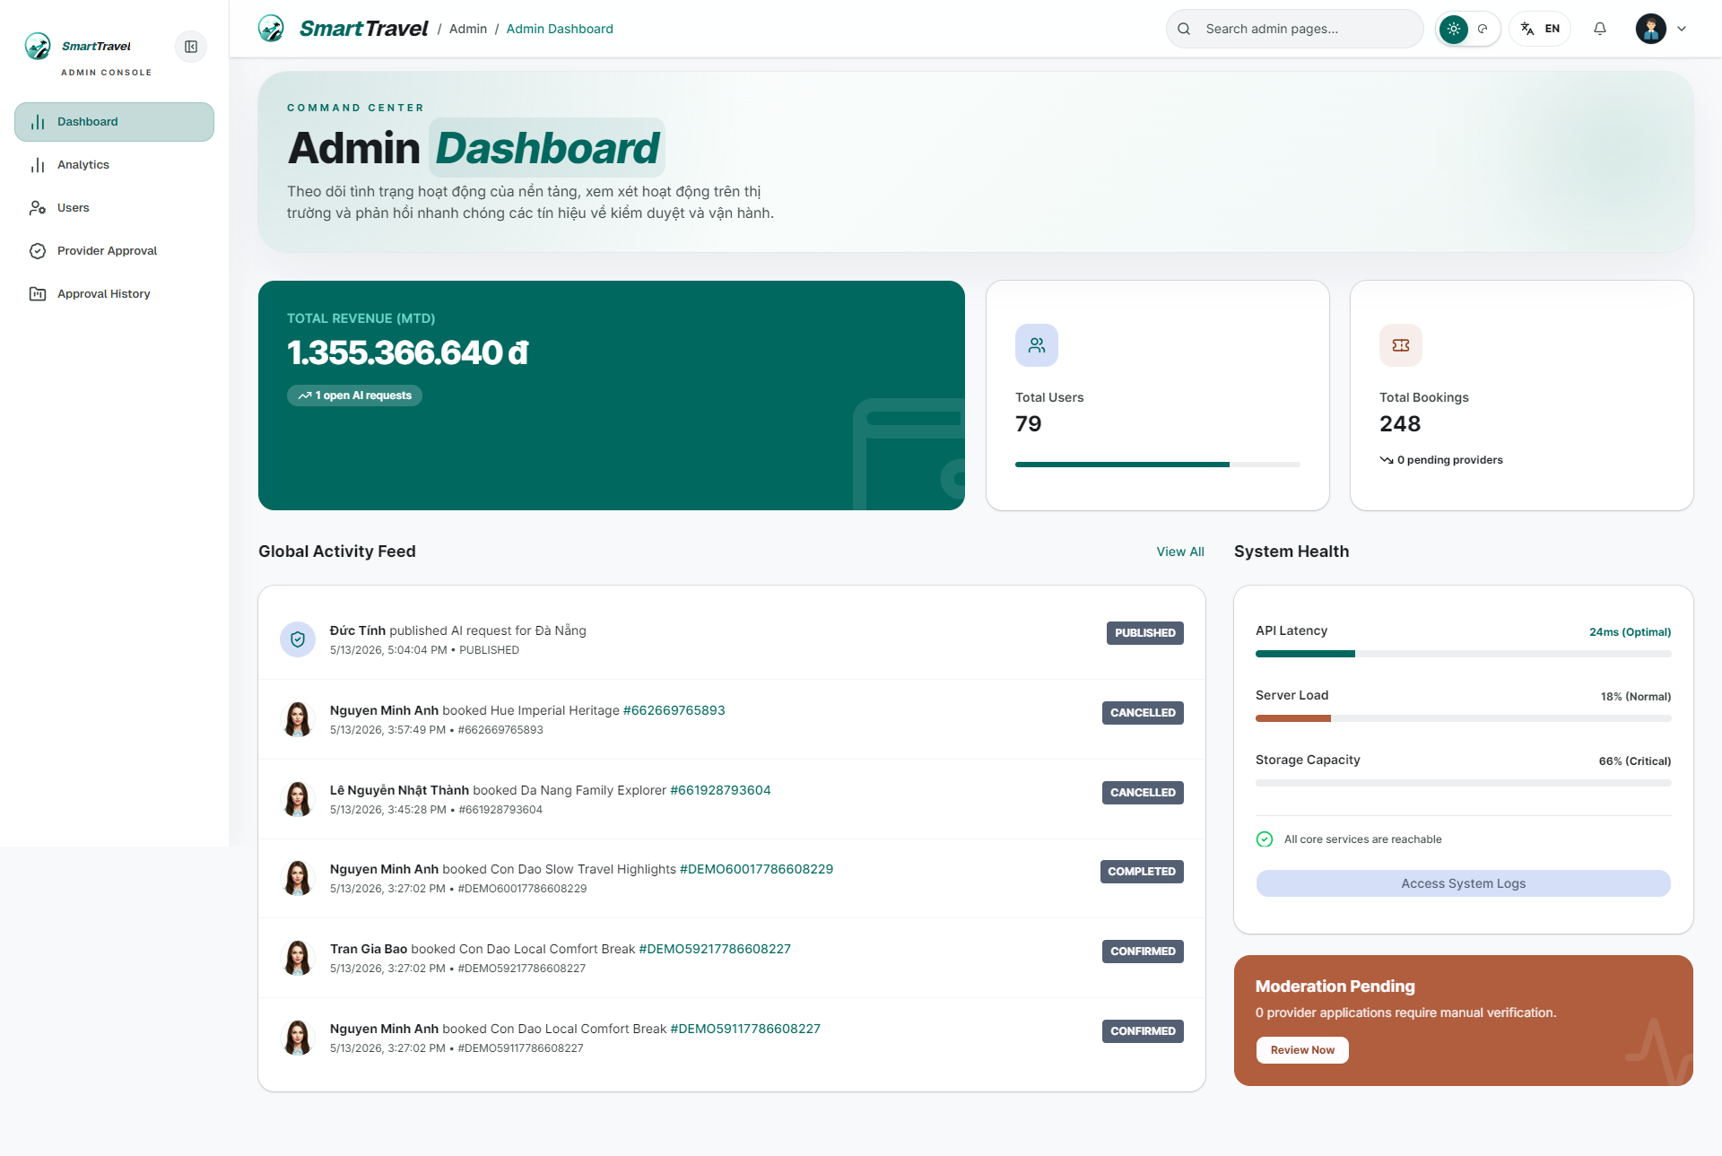

Danh sách test case
Test Case ID | Mô tả | Hành động | Điều kiện tiên quyết | Kết quả mong đợi | Kết quả thực tế | Trạng thái Vòng 1 | Ngày kiểm tra Vòng 1 | Người kiểm tra Vòng 1 | Trạng thái Vòng 2 | Ngày kiểm tra Vòng 2 | Người kiểm tra Vòng 2 | Chú thích
GUI TEST CASES
GUI-DASHBOARD ADMIN-001 | Kiểm tra dàn card KPI admin | 1. Mở admin dashboard | Admin đã đăng nhập | Cards users/providers/bookings/revenue hiển thị ngay ngắn | Cards users/providers/bookings/revenue hiển thị ngay ngắn | Passed | 09/05/2026 | Ngọc
GUI-DASHBOARD ADMIN-002 | Kiểm tra activity feed và system health | 1. Cuộn dashboard | Có dữ liệu hoạt động | Hai section hiển thị cân đối, dễ quét | Hai section hiển thị cân đối, dễ quét | Passed | 10/05/2026 | Ngọc
GUI-DASHBOARD ADMIN-003 | Kiểm tra responsive admin dashboard | 1. Thu nhỏ viewport | Trang đã tải | Cards và list không vỡ bố cục | Cards và list không vỡ bố cục | Passed | 11/05/2026 | Ngọc
FUNCTION TEST CASES
FUNC-DASHBOARD ADMIN-001 | Admin dashboard hiển thị stats chính | 1. Đăng nhập admin 2. Mở dashboard | Admin có dữ liệu hệ thống | Card users/providers/bookings hiển thị đúng | Card users/providers/bookings hiển thị đúng | Passed | 12/05/2026 | Ngọc
FUNC-DASHBOARD ADMIN-002 | Activity feed tải đúng | 1. Xem activity feed | Có dữ liệu | Danh sách hoạt động hiển thị hợp lý | Danh sách hoạt động hiển thị hợp lý | Passed | 09/05/2026 | Ngọc
FUNC-DASHBOARD ADMIN-003 | System health hiển thị trạng thái đúng | 1. Quan sát section system health | Dashboard đã tải | Trạng thái hiển thị đúng thiết kế | Trạng thái hiển thị đúng thiết kế | Passed | 10/05/2026 | Ngọc
FUNC-DASHBOARD ADMIN-004 | Card moderation/pending điều hướng đúng | 1. Bấm card có action | Dashboard có link nội bộ | Điều hướng đúng module đích | Điều hướng đúng module đích | Passed | 11/05/2026 | Ngọc

Phân tích admin
Project Name | SMART TRAVEL PLATFORM |  |  |  |  | Sprint | Sprint 3
Module Code | PHÂN TÍCH ADMIN |  | Phụ trách | Tính |  | Độ khó | Khó
Triển khai | 18/04/2026 - 08/05/2026 |  |  |  |  | Thời gian test | Round 1: 09/05/2026 - 12/05/2026 | Round 2: 13/05/2026 - 15/05/2026
Module Name | Phân tích admin
Tổng quan vòng kiểm thử
Vòng kiểm thử | Hoàn thành | Lỗi | Chưa kiểm tra | Bị chặn | Tổng số test case
Round 1 | 7 | 0 | 0 | 0 | 7
Round 2 | 0 | 0 | 0 | 0 | 0
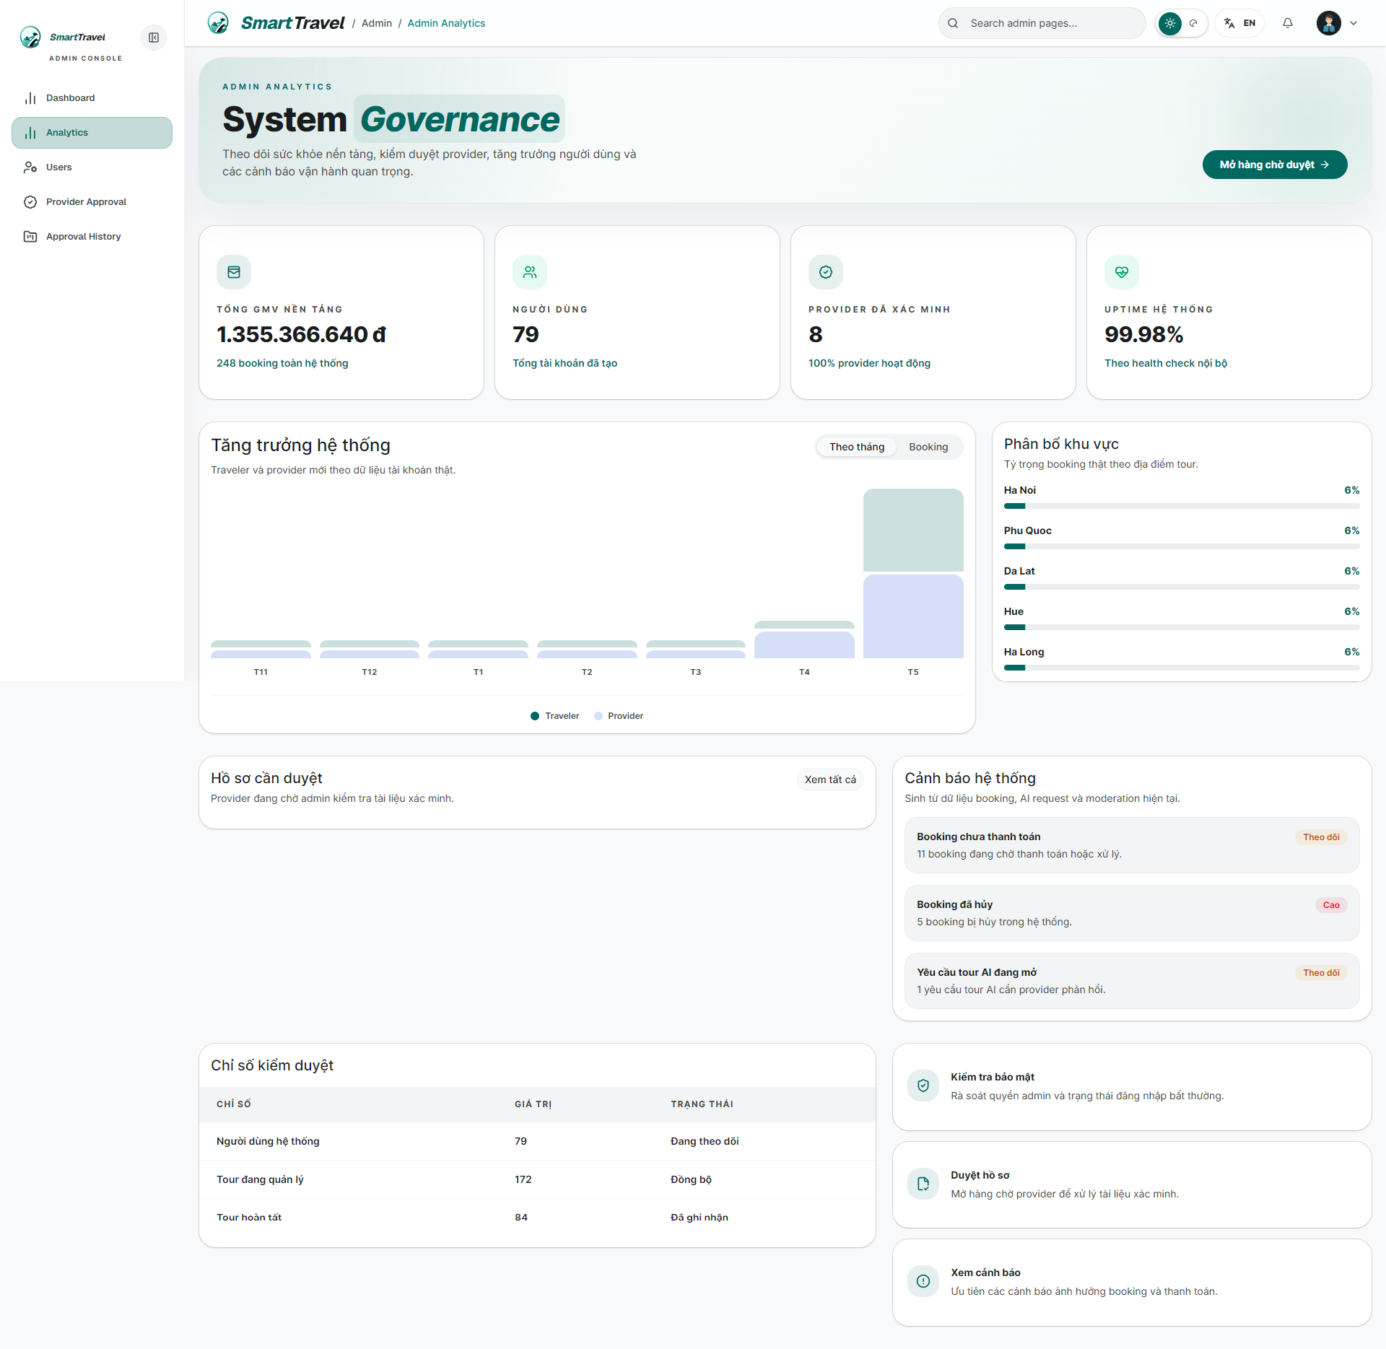

Danh sách test case
Test Case ID | Mô tả | Hành động | Điều kiện tiên quyết | Kết quả mong đợi | Kết quả thực tế | Trạng thái Vòng 1 | Ngày kiểm tra Vòng 1 | Người kiểm tra Vòng 1 | Trạng thái Vòng 2 | Ngày kiểm tra Vòng 2 | Người kiểm tra Vòng 2 | Chú thích
GUI TEST CASES
GUI-PHÂN TÍCH ADMIN-001 | Kiểm tra layout analytics admin theo component | 1. Mở admin analytics | Admin có quyền truy cập | Các widget, chart, table được chia component rõ và căn đều | Các widget, chart, table được chia component rõ và căn đều | Passed | 09/05/2026 | Tính
GUI-PHÂN TÍCH ADMIN-002 | Kiểm tra khối dữ liệu tĩnh của KPI cards | 1. Quan sát hàng KPI | Trang đã tải | Cards đồng nhất chiều cao, text không tràn | Cards đồng nhất chiều cao, text không tràn | Passed | 10/05/2026 | Tính
GUI-PHÂN TÍCH ADMIN-003 | Kiểm tra chart/tables trong analytics admin | 1. Cuộn toàn trang | Trang đã tải | Chart, table, legend và empty slot hiển thị ổn định | Chart, table, legend và empty slot hiển thị ổn định | Passed | 11/05/2026 | Tính
FUNCTION TEST CASES
FUNC-PHÂN TÍCH ADMIN-001 | Trang analytics admin render bằng component tách props | 1. Mở /admin/analytics | Admin đã đăng nhập | Trang render ổn định theo dữ liệu tĩnh | Trang render ổn định theo dữ liệu tĩnh | Passed | 12/05/2026 | Tính
FUNC-PHÂN TÍCH ADMIN-002 | Các card KPI hiển thị đủ dữ liệu tĩnh | 1. Quan sát các widget | Trang đã tải | Số liệu và tiêu đề hiển thị đúng | Số liệu và tiêu đề hiển thị đúng | Passed | 09/05/2026 | Tính
FUNC-PHÂN TÍCH ADMIN-003 | Biểu đồ/tables tĩnh không vỡ layout | 1. Quan sát chart/table | Trang đã tải | Layout ổn định, không tràn | Layout ổn định, không tràn | Passed | 10/05/2026 | Tính
FUNC-PHÂN TÍCH ADMIN-004 | Responsive của analytics admin giữ được khả năng đọc | 1. Thu nhỏ viewport | Trang đã tải | Card/chart vẫn đọc được | Card/chart vẫn đọc được | Passed | 11/05/2026 | Tính

Phân tích provider
Project Name | SMAR TRAVEL PLATFORM |  |  |  |  | Sprint | Sprint 3
Module Code | PHÂN TÍCH PROVIDER |  | Phụ trách | Thành |  | Độ khó | Khó
Triển khai | 18/04/2026 - 08/05/2026 |  |  |  |  | Thời gian test | Round 1: 09/05/2026 - 12/05/2026 | Round 2: 13/05/2026 - 15/05/2026
Module Name | Phân tích provider
Tổng quan vòng kiểm thử
Vòng kiểm thử | Hoàn thành | Lỗi | Chưa kiểm tra | Bị chặn | Tổng số test case
Round 1 | 7 | 0 | 0 | 0 | 7
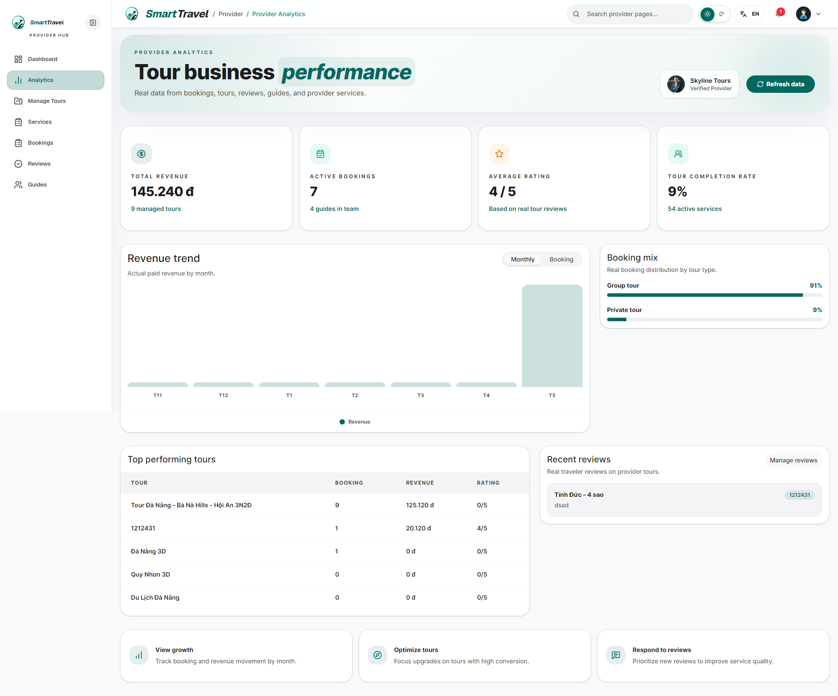
Round 2 | 0 | 0 | 0 | 0 | 0

Danh sách test case
Test Case ID | Mô tả | Hành động | Điều kiện tiên quyết | Kết quả mong đợi | Kết quả thực tế | Trạng thái Vòng 1 | Ngày kiểm tra Vòng 1 | Người kiểm tra Vòng 1 | Trạng thái Vòng 2 | Ngày kiểm tra Vòng 2 | Người kiểm tra Vòng 2 | Chú thích
GUI TEST CASES
GUI-PHÂN TÍCH PROVIDER-001 | Kiểm tra layout analytics provider theo shadcn | 1. Mở provider analytics | Provider đã đăng nhập | Cards, chart, table theo cùng hệ component, không lệch style | Cards, chart, table theo cùng hệ component, không lệch style | Passed | 09/05/2026 | Thành
GUI-PHÂN TÍCH PROVIDER-002 | Kiểm tra khối KPI doanh thu/booking | 1. Quan sát hàng card đầu | Trang đã tải | Số liệu tĩnh hiển thị cân đối, dễ quét | Số liệu tĩnh hiển thị cân đối, dễ quét | Passed | 10/05/2026 | Thành
GUI-PHÂN TÍCH PROVIDER-003 | Kiểm tra section chart/detail ở provider analytics | 1. Cuộn qua các section | Trang đã tải | Các khối dữ liệu không lặp layout cứng nhắc và không tràn nội dung | Các khối dữ liệu không lặp layout cứng nhắc và không tràn nội dung | Passed | 11/05/2026 | Thành
FUNCTION TEST CASES
FUNC-PHÂN TÍCH PROVIDER-001 | Trang analytics provider render bằng shadcn component | 1. Mở /provider/analytics | Provider đã đăng nhập | Render đúng component tách props | Render đúng component tách props | Passed | 12/05/2026 | Thành
FUNC-PHÂN TÍCH PROVIDER-002 | KPI/cards dùng dữ liệu tĩnh đúng | 1. Quan sát các card | Trang đã tải | Card hiển thị đúng số liệu tĩnh | Card hiển thị đúng số liệu tĩnh | Passed | 09/05/2026 | Thành
FUNC-PHÂN TÍCH PROVIDER-003 | Chart/tables provider hiển thị ổn định | 1. Quan sát chart/table | Trang đã tải | Không lỗi layout và hiển thị đúng | Không lỗi layout và hiển thị đúng | Passed | 10/05/2026 | Thành
FUNC-PHÂN TÍCH PROVIDER-004 | Responsive provider analytics ổn định | 1. Thu nhỏ màn hình | Trang đã tải | Các widget không chồng lấp | Các widget không chồng lấp | Passed | 11/05/2026 | Thành

Header và thông báo
Project Name | SMART TRAVEL PLATFORM |  |  |  |  | Sprint | Sprint 3
Module Code | HEADER THÔNG BÁO |  | Phụ trách | Bảo |  | Độ khó | Trung bình
Triển khai | 18/04/2026 - 08/05/2026 |  |  |  |  | Thời gian test | Round 1: 09/05/2026 - 12/05/2026 | Round 2: 13/05/2026 - 15/05/2026
Module Name | Header, thông báo và tìm kiếm
Tổng quan vòng kiểm thử
Vòng kiểm thử | Hoàn thành | Lỗi | Chưa kiểm tra | Bị chặn | Tổng số test case
Round 1 | 9 | 0 | 0 | 0 | 9
Round 2 | 0 | 0 | 0 | 0 | 0
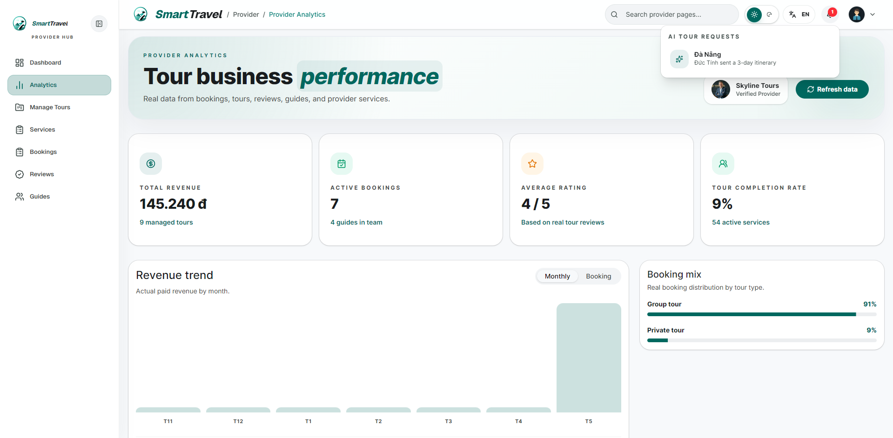

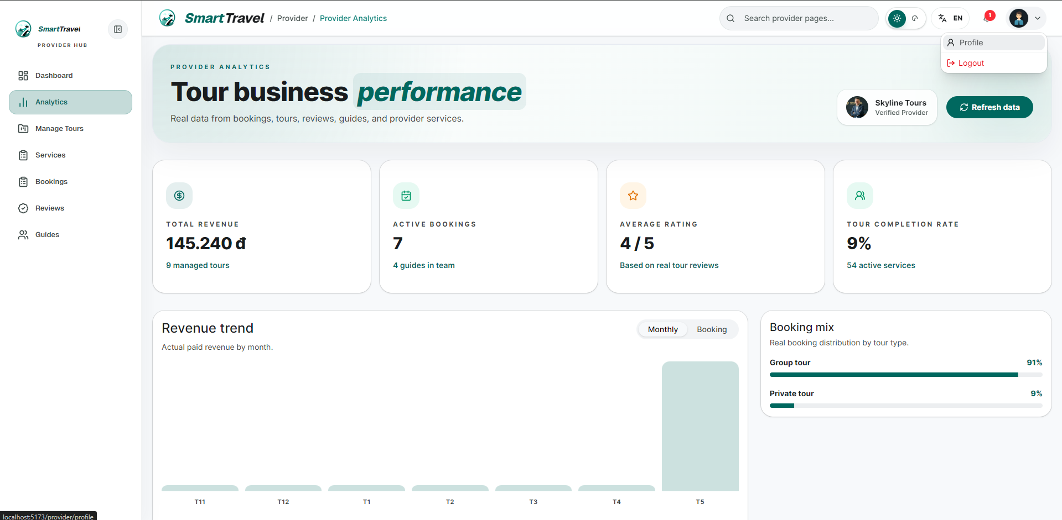

Danh sách te+A9:M21st case
Test Case ID | Mô tả | Hành động | Điều kiện tiên quyết | Kết quả mong đợi | Kết quả thực tế | Trạng thái Vòng 1 | Ngày kiểm tra Vòng 1 | Người kiểm tra Vòng 1 | Trạng thái Vòng 2 | Ngày kiểm tra Vòng 2 | Người kiểm tra Vòng 2 | Chú thích
GUI TEST CASES
GUI-HEADER THÔNG BÁO-001 | Kiểm tra bell dropdown trên header | 1. Bấm chuông thông báo | User có notification | Dropdown neo đúng vị trí, item không tràn và có trạng thái unread | Dropdown neo đúng vị trí, item không tràn và có trạng thái unread | Passed | 09/05/2026 | Bảo
GUI-HEADER THÔNG BÁO-002 | Kiểm tra avatar dropdown | 1. Bấm avatar | User đã đăng nhập | Menu profile/logout hiển thị đúng role và đóng/mở mượt | Menu profile/logout hiển thị đúng role và đóng/mở mượt | Passed | 10/05/2026 | Bảo
GUI-HEADER THÔNG BÁO-003 | Kiểm tra search input trên header | 1. Focus vào search | Header có search | Input, placeholder và icon search hiển thị đúng | Input, placeholder và icon search hiển thị đúng | Passed | 11/05/2026 | Bảo
GUI-HEADER THÔNG BÁO-004 | Kiểm tra breadcrumb/title theo route | 1. Điều hướng qua nhiều trang | App hoạt động bình thường | Header đổi title/breadcrumb phù hợp từng page | Header đổi title/breadcrumb phù hợp từng page | Passed | 12/05/2026 | Bảo
FUNCTION TEST CASES
FUNC-HEADER THÔNG BÁO-001 | Bell badge hiển thị đúng số request provider | 1. Publish vài AI request 2. Mở header provider | Provider đang online | Badge hiển thị đúng số lượng | Badge hiển thị đúng số lượng | Passed | 09/05/2026 | Bảo
FUNC-HEADER THÔNG BÁO-002 | Click item notification mở đúng trang | 1. Bấm item trong bell dropdown | Có notification | Đi tới đúng request detail | Đi tới đúng request detail | Passed | 10/05/2026 | Bảo
FUNC-HEADER THÔNG BÁO-003 | Avatar menu mở đúng profile page | 1. Bấm avatar 2. Chọn Profile | Người dùng đã đăng nhập | Đi tới đúng profile role hiện tại | Đi tới đúng profile role hiện tại | Passed | 11/05/2026 | Bảo
FUNC-HEADER THÔNG BÁO-004 | Logout từ header xóa session | 1. Bấm Logout | Người dùng đang đăng nhập | Đăng xuất thành công | Đăng xuất thành công | Passed | 12/05/2026 | Bảo
FUNC-HEADER THÔNG BÁO-005 | Protected route hiển thị thông báo phù hợp khi truy cập sai quyền | 1. Truy cập URL role khác | Có session role không phù hợp | Bị chặn và có thông báo cho người dùng | Bị chặn và có thông báo cho người dùng | Passed | 09/05/2026 | Bảo

Chat AI Assistant
Project Name | VOYAGER AI TRAVEL PLATFORM |  |  |  |  | Sprint | Sprint 3
Module Code | CHAT AI ASSISTANT |  | Phụ trách | Thành |  | Độ khó | Khó
Triển khai | 18/04/2026 - 08/05/2026 |  |  |  |  | Thời gian test | Round 1: 09/05/2026 - 12/05/2026 | Round 2: 13/05/2026 - 15/05/2026
Module Name | Chat AI Assistant
Tổng quan vòng kiểm thử
Vòng kiểm thử | Hoàn thành | Lỗi | Chưa kiểm tra | Bị chặn | Tổng số test case
Round 1 | 11 | 0 | 0 | 0 | 11
Round 2 | 0 | 0 | 0 | 0 | 0
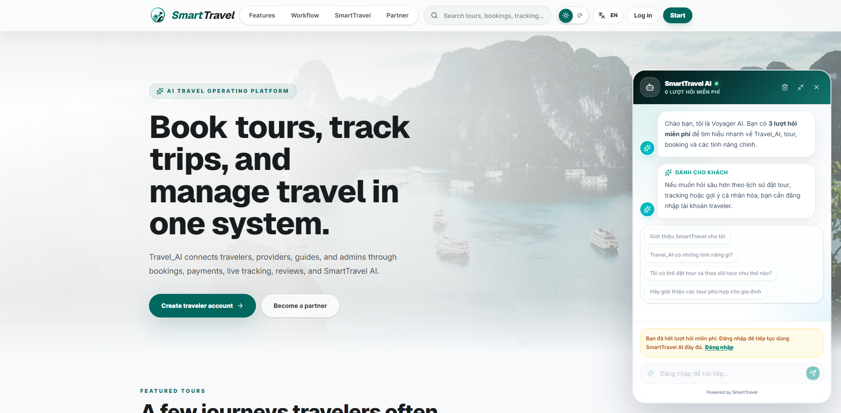

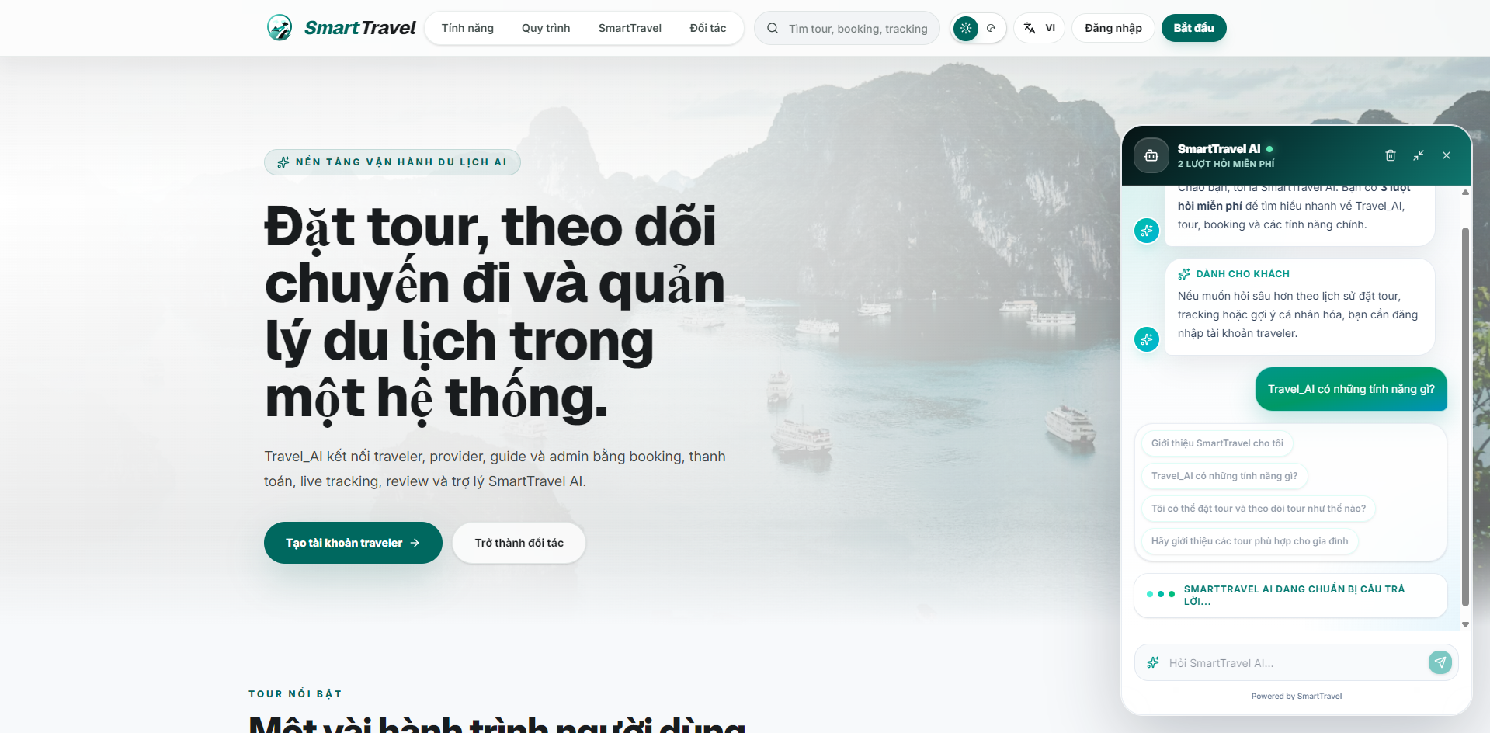

Danh sách test case
Test Case ID | Mô tả | Hành động | Điều kiện tiên quyết | Kết quả mong đợi | Kết quả thực tế | Trạng thái Vòng 1 | Ngày kiểm tra Vòng 1 | Người kiểm tra Vòng 1 | Trạng thái Vòng 2 | Ngày kiểm tra Vòng 2 | Người kiểm tra Vòng 2 | Chú thích
GUI TEST CASES
GUI-CHAT AI ASSISTANT-001 | Kiểm tra giao diện chat widget ở landing page | 1. Mở landing page 2. Mở chat widget | Trang chủ tải thành công | Popup chat có header, vùng message, gợi ý câu hỏi và ô nhập hiển thị cân đối | Popup chat có header, vùng message, gợi ý câu hỏi và ô nhập hiển thị cân đối | Passed | 09/05/2026 | Thành
GUI-CHAT AI ASSISTANT-002 | Kiểm tra vùng message cuộn độc lập | 1. Gửi nhiều tin nhắn hoặc cuộn lịch sử | Chat widget đã mở | Chỉ vùng nội dung chat cuộn, input không bị đẩy khỏi khung | Chỉ vùng nội dung chat cuộn, input không bị đẩy khỏi khung | Passed | 10/05/2026 | Thành
GUI-CHAT AI ASSISTANT-003 | Kiểm tra quick suggestion chips | 1. Quan sát và bấm các câu gợi ý | Chatbot hiển thị gợi ý ban đầu | Chip gợi ý hiển thị rõ, bấm vào sẽ đổ câu hỏi đúng | Chip gợi ý hiển thị rõ, bấm vào sẽ đổ câu hỏi đúng | Passed | 11/05/2026 | Thành
GUI-CHAT AI ASSISTANT-004 | Kiểm tra banner hết lượt hỏi miễn phí | 1. Dùng hết số lượt guest | Guest chưa đăng nhập | Banner cảnh báo màu sắc rõ ràng, có link đăng nhập và không che ô nhập | Banner cảnh báo màu sắc rõ ràng, có link đăng nhập và không che ô nhập | Passed | 12/05/2026 | Thành
GUI-CHAT AI ASSISTANT-005 | Kiểm tra trạng thái typing/loading của chatbot | 1. Gửi một câu hỏi | API chatbot phản hồi chậm | Bubble loading/typing hiển thị hợp lý và biến mất sau khi có trả lời | Bubble loading/typing hiển thị hợp lý và biến mất sau khi có trả lời | Passed | 09/05/2026 | Thành
FUNCTION TEST CASES
FUNC-CHAT AI ASSISTANT-001 | Guest mở chatbot từ landing page | 1. Mở landing page 2. Bấm mở chat widget | Guest truy cập trang chủ | Chat widget mở thành công và hiển thị lời chào | Chat widget mở thành công và hiển thị lời chào | Passed | 10/05/2026 | Thành
FUNC-CHAT AI ASSISTANT-002 | Traveler gửi câu hỏi chatbot thành công | 1. Đăng nhập traveler 2. Gửi câu hỏi về tour/booking | API chatbot hoạt động | Chatbot trả lời nội dung phù hợp ngữ cảnh | Chatbot trả lời nội dung phù hợp ngữ cảnh | Passed | 11/05/2026 | Thành
FUNC-CHAT AI ASSISTANT-003 | Hiển thị nguồn dữ liệu khi chatbot trả lời | 1. Gửi câu hỏi có knowledge base | Chatbot có source | Khối SOURCES hiển thị đúng danh sách nguồn liên quan | Khối SOURCES hiển thị đúng danh sách nguồn liên quan | Passed | 12/05/2026 | Thành
FUNC-CHAT AI ASSISTANT-004 | Giới hạn lượt hỏi miễn phí cho guest | 1. Gửi liên tiếp đến hết lượt miễn phí | Guest chưa đăng nhập | Hiển thị thông báo đã hết lượt và gợi ý đăng nhập | Hiển thị thông báo đã hết lượt và gợi ý đăng nhập | Passed | 09/05/2026 | Thành
FUNC-CHAT AI ASSISTANT-005 | Đăng nhập xong tiếp tục hỏi được | 1. Guest hết lượt 2. Đăng nhập 3. Gửi lại câu hỏi | Tài khoản traveler hợp lệ | Chat hoạt động lại bình thường | Chat hoạt động lại bình thường | Passed | 10/05/2026 | Thành
FUNC-CHAT AI ASSISTANT-006 | Hiển thị lỗi thân thiện khi chatbot lỗi | 1. Gây lỗi API chatbot | API lỗi hoặc timeout | Hiển thị thông báo lỗi rõ ràng, không làm vỡ widget | Hiển thị thông báo lỗi rõ ràng, không làm vỡ widget | Passed | 11/05/2026 | Thành

